ANEXO ITEM 3
 |  |  | UNIVERSIDAD TECNOLÓGICA DE PEREIRA
 |  |  | SECCIÓN DE BIENES Y SUMINISTROS
 |  |  | LICITACIÓN PÚBLICA 09 DE 2017
 |  |  | COMPRA E INSTALACIÓN DE AMUEBLAMIENTO
 |  |  | ANEXO 1 ITEM 3" PRESENTACIÓN DE LA OFERTA AULA 201 FACULTAD DE INGENIERÍA MECÁNICA"

 |  |  |  |  |  |  | NOMBRE DE LA EMPRESA
ITEM | SUBITEM | NOMBRE DEL ELEMENTO | ESPECIFICACIÓN Y/O REFERENCIA | UND | MARCA | CANTIDAD | ESPECIFICACIÓN O REFERENCIA OFERTADA | VALOR UNITARIO SIN IVA | VALOR IVA UNITARIO | VALOR UNITARIO IVA INCLUÍDO | VALOR TOTAL IVA INCLUÍDO | TOTAL | GARANTÍA | TIEMPO DE ENTREGA
3 | 1 | 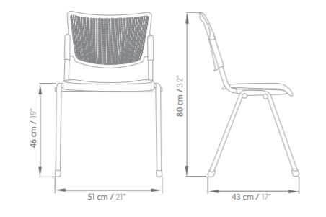 SILLA | SEMITAPIZADA, CON TELA TIPO PAÑO, HERRAJE NEGRO Y COCAS COLOR NEGRO MICROPERFORADAS | Unidad |  | 24
 | 2 | MESA UNIPERSONAL | CUADRADA, MEDIDAS 76 X 76 CMS Y ALTURA 73 CMS, SUPERFICIE EN FÓRMICA Y HERRAJE PINTADO COLOR BLANCO, NEGRO O ALUMINIO | Unidad |  | 24
 |  | VALOR TOTAL ITEM 3 |  |  |  |  |  |  |  |  |  | $ -

 |  | FIRMA REPRESENTANTE LEGAL
 |  | RUT

ANEXO ITEM 4
 |  |  | UNIVERSIDAD TECNOLÓGICA DE PEREIRA
 |  |  | SECCIÓN DE BIENES Y SUMINISTROS
 |  |  | LICITACIÓN PÚBLICA 09 DE 2017
 |  |  | COMPRA E INSTALACIÓN DE AMUEBLAMIENTO
 |  |  | ANEXO 1 ITEM 4" PRESENTACIÓN DE LA OFERTA SILLAS OPERATIVAS E INTERLOCUTORAS"

 |  |  |  |  |  |  | NOMBRE DE LA EMPRESA
ITEM | SUBITEM | NOMBRE DEL ELEMENTO | ESPECIFICACIÓN Y/O REFERENCIA | UND | MARCA | CANTIDAD | ESPECIFICACIÓN O REFERENCIA OFERTADA | VALOR UNITARIO SIN IVA | VALOR IVA UNITARIO | VALOR UNITARIO IVA INCLUÍDO | VALOR TOTAL IVA INCLUÍDO | TOTAL | GARANTÍA | TIEMPO DE ENTREGA
4 | 1 | 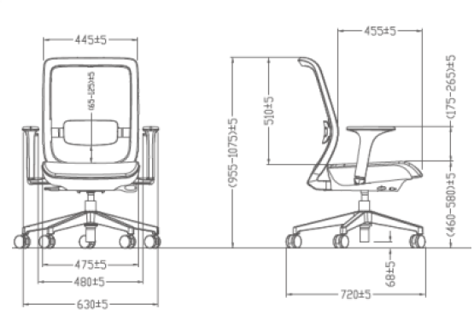 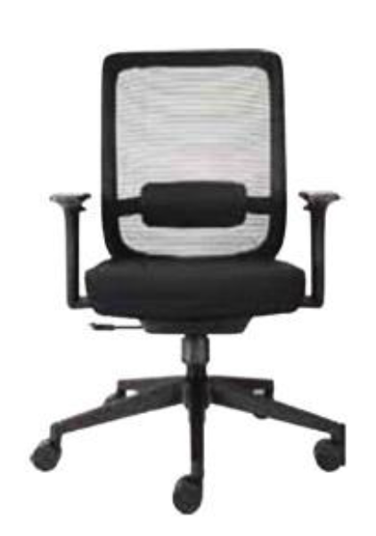 SILLAS OPERATIVAS | Mecanismo:sistema sincronizado antishock con posición de bloqueo. Ajuste altura y opcion al ajuste de profundidad del asiento. Espaldar: fabricado en malla negra transpirable,con marco fabricado en polipropileno. Apoyo lumbar con regulación de altura fabricado en polipropileno. Asiento: removible fabricado en espuma inyectada de alta densidad, enpolipropileno o poliamida .Mecanismo neumático, asiento tapizado en textil de fabrica negro o naranja. Base:5 aspas fabricada en polipropileno con ruedas en nylon con rodachinas doble pista 50mm de diámetro para piso duro.NO INCLUYE BRAZOS. | Unidad |  | 185
 | 2 | SILLA OPERATIVA PARA EL ÁREA DE QUÍMICA | ESPALDAR ALTO, GIRATORIA, CONTACTO PERMANENTE SENCILLO, UN PALANCA, TRES PERILLAS,BASE NYLON RODACHINAS PISO DURO. | Unidad |  | 3
 | 3 | SILLA OPERATIVA PARA LA FACULTAD DE INGENIERÍA MECÁNICA | BAJA, TAPIZADO EN MALLA CONDEADA NEGRA, ESPALDAR EN MALLA NEGRA, BRAZOS GRADUABLES. SLIDER/SI | Unidad |  | 26
 | 4 | SILLA INTERLOCUTORA | CARCASA PLÁSTISCA EN POLIPROPILENO INYECTADO CON ADITIVO UV, TAPAS LATERALES POLIPROPILENO INYECTADO, ESTRUCTURA SILLA TUBERÍA CR DIÁMETRO 7/8" CALIBRE 16 O TUBERÍA INOXIDABLE DIÁMETRO 7/8" CALIBRE 18", PERFIL ASIENTO ESPALDAR EN ALUMINIO, ESTRUCTIRA BANCO TUBERÍA DIÁMETRO 7/8" CALIBRE 16. PORTA PIE TUBERÍA DIÁMETRO 7/8" CALIBRE 16, RECUBBRIMIENTO EN PINTURA ELECTROSTÁTICA Y CROMO, BOTAS EN NYLON. | Unidad |  | 150 |  |  |  |  |  |  |  |  | #REF!
 | 5 | SILLA CONFERENCIA | ASIENTO Y ESPALDAR TAPIZADO EN PAÑO, COCAS EN POLIPROPILENO, TABLETA DE ESCRITURA EN FÓRMICA. | Unidad |  | 10
 | 6 | SILLA GIRATORIA EJECUTIVA | CON CABECERO Y DESCANSA BRAZOS, ESPALDAR EN MALLA, ASIENTO TAPIZADO, | Unidad |  | 1
 | 7 | SILLA TIPO POLTRONA | SILLA TIPO POLTRONA PARA INTERIOR Y EXTERIOR DE POLIPROPILENO INYECTADO CON PROTECCIÓN UV Y 100% RECICLABLE, APILABLE. DISPONIBILIDAD DE COLORES BRILLANTES. ALTURA DE PISO A CUMBRE DEL ESPALDAR MIN 80 CM. Asiento con sistema de evacuación de agua. | Unidad |  | 4
 | 8 | SILLA OPERATIVA | MEDIA, BASE NYLON, RUEDA PATÍN, SLIDER NO, TAPIZADO PAÑO, SIN BRAZOS. | Unidad |  | 15
 | 9 | SILLA DIRECTORES INGENIERÍA ELÉCTRICA | MECANISMO CONTACTO PERMANENTE, ESPALDAR ALTO Y ASIENTO TAPIZADO EN DIFERENTES TEXTILES DE TRÁFICO COMERCIAL SEGÚN CATÁLOGO. BASE EN NYLON CON 30% DE FIBRA DE VIDRIO 5 ASPAS DUBAI. SIN BRAZOS. | Unidad |  | 2
 | 10 | SILLAS OPERATIVAS INGENIERÍA ELÉCTRICA Y CDV | MECANISMO CONTACTO PERMANENTE, ESPALDAR MEDIO; ESPALDAR Y ASIENTO TAPIZADO EN DIFERENTES TEXTILES DE TRÁFICO COMERCIAL SEGÚN CATÁLOGO. BASE EN NYLON DE 5 ASPAS. SIN BRAZOS. | Unidad |  | 27
 | 11 | SILLAS INTERLOCUTORAS INGENIERÍA ELÉCTRICA Y ADMINISTRATIVO | ESPALDAR EN POLIPROPILENO NEGRO CON ASIENTO TAPIZADO Y ESPALDAR PERFORADO. ESTRUCTURA DE 4 APOYOS CON ACABADO EN PINTURA EN POLVO DE APLICACIÓN ELECTROSTÁTICA. TEXTILES EN DIFERENTES COLORES SEGÚN CATÁLOGO | Unidad |  | 6
 | 12 | SILLAS SALA DE REUNIONES INGENIERÍA ELÉCTRICA | ESPALDAR EN POLIPROPILENO NEGRO CON ASIENTO TAPIZADO Y ESPALDAR PERFORADO. ESTRUCTURA DE 4 APOYOS CON ACABADO EN PINTURA EN POLVO DE APLICACIÓN ELECTROSTÁTICA CON RUEDAS. TEXTILES EN DIFERENTES COLORES SEGÚN CATÁLOGO | Unidad |  | 4
 | 13 | SILLA OPERATIVA PARA CIENCIAS AMBIENTALES | SILLA CON MECANISMO CONTACTO PERMANENTE, ESPALDAR MEDIO; ESPALDAR Y ASIENTO TAPIZADO EN DIFERENTES TEXTILES DE TRÁFICO COMERCIAL. | Unidad |  | 22
 | 14 | SILLA INTERLOCUTORA PARA CIENCIAS AMBIENTALES | SILLA CON ASIENTO Y ESPALDAR EN POLIPROPILENO DE DIFERENTES COLORES, CON ASIENTO TAPIZADO. ESTRUCTURA DE 4 APOYOS CON ACABADO EN PINTURA EN POLVO DE APLICACIÓN ELECTROSTÁTICA. COLORES DE PLÁSTICO BLANCO, GRIS O NEGRO. TEXTILES EN DIFERENTES COLORES. | Unidad |  | 19
 | 15 | SILLA INTERLOCUTORA SALA DE LECTURA INGENIERÍA ELÉCTRICA | SILLA MONOBLOQUE EN POLIPROPILENODE DIFERENTES COLORES, CON FILTRO UV. ESTRUCTURA DE 4 APOYOS. APILABLE EN 3 UNIDADES, CON ASIENTO TAPIZADO. | Unidad |  | 8
 | 16 | SILLA OPERATIVA SALA DE LECTURA INGENIERÍA ELÉCTRICA | SILLA CON MECANISMO CONTACTO PERMANENTE, ESPALDAR MEDIO; ESPALDAR Y ASIENTO TAPIZADO EN DIFERENTES TEXTILES DE TRÁFICO COMERCIAL . BASE EN NYLON DE 5 ASPAS. SIN BRAZOS. | Unidad |  | 1
 | 17 | SILLA INTERLOCUTORA PARA INGENIERÍA ELÉCTRICA | SILLA 4 PATAS TAPIZADA ASIENTO EN PAÑO, HERRAJE PINTADO COLOR ALUMINIO, COCAS EN POLIPROPILENO COLOR NEGRO | Unidad |  | 53
 |  | VALOR TOTAL ITEM 4 |  |  |  |  |  |  |  |  |  | $ -

 |  | FIRMA REPRESENTANTE LEGAL
 |  | RUT

ANEXO ITEM 9
 |  |  | UNIVERSIDAD TECNOLÓGICA DE PEREIRA
 |  |  | SECCIÓN DE BIENES Y SUMINISTROS
 |  |  | LICITACIÓN PÚBLICA 09 DE 2017
 |  |  | COMPRA E INSTALACIÓN DE AMUEBLAMIENTO
 |  |  | ANEXO 1 ITEM 9 " LABORATORIO ANATOMÍA"

 |  |  |  |  |  | NOMBRE DE LA EMPRESA
ITEM | SUBITEM | NOMBRE DEL ELEMENTO | ESPECIFICACIÓN Y/O REFERENCIA | UND | CANTIDAD | ESPECIFICACIÓN O REFERENCIA OFERTADA | VALOR UNITARIO SIN IVA | VALOR IVA UNITARIO | VALOR UNITARIO IVA INCLUÍDO | VALOR TOTAL IVA INCLUÍDO | TOTAL | GARANTÍA | TIEMPO DE ENTREGA
9 | 1 | MUEBLE EN ACERO | 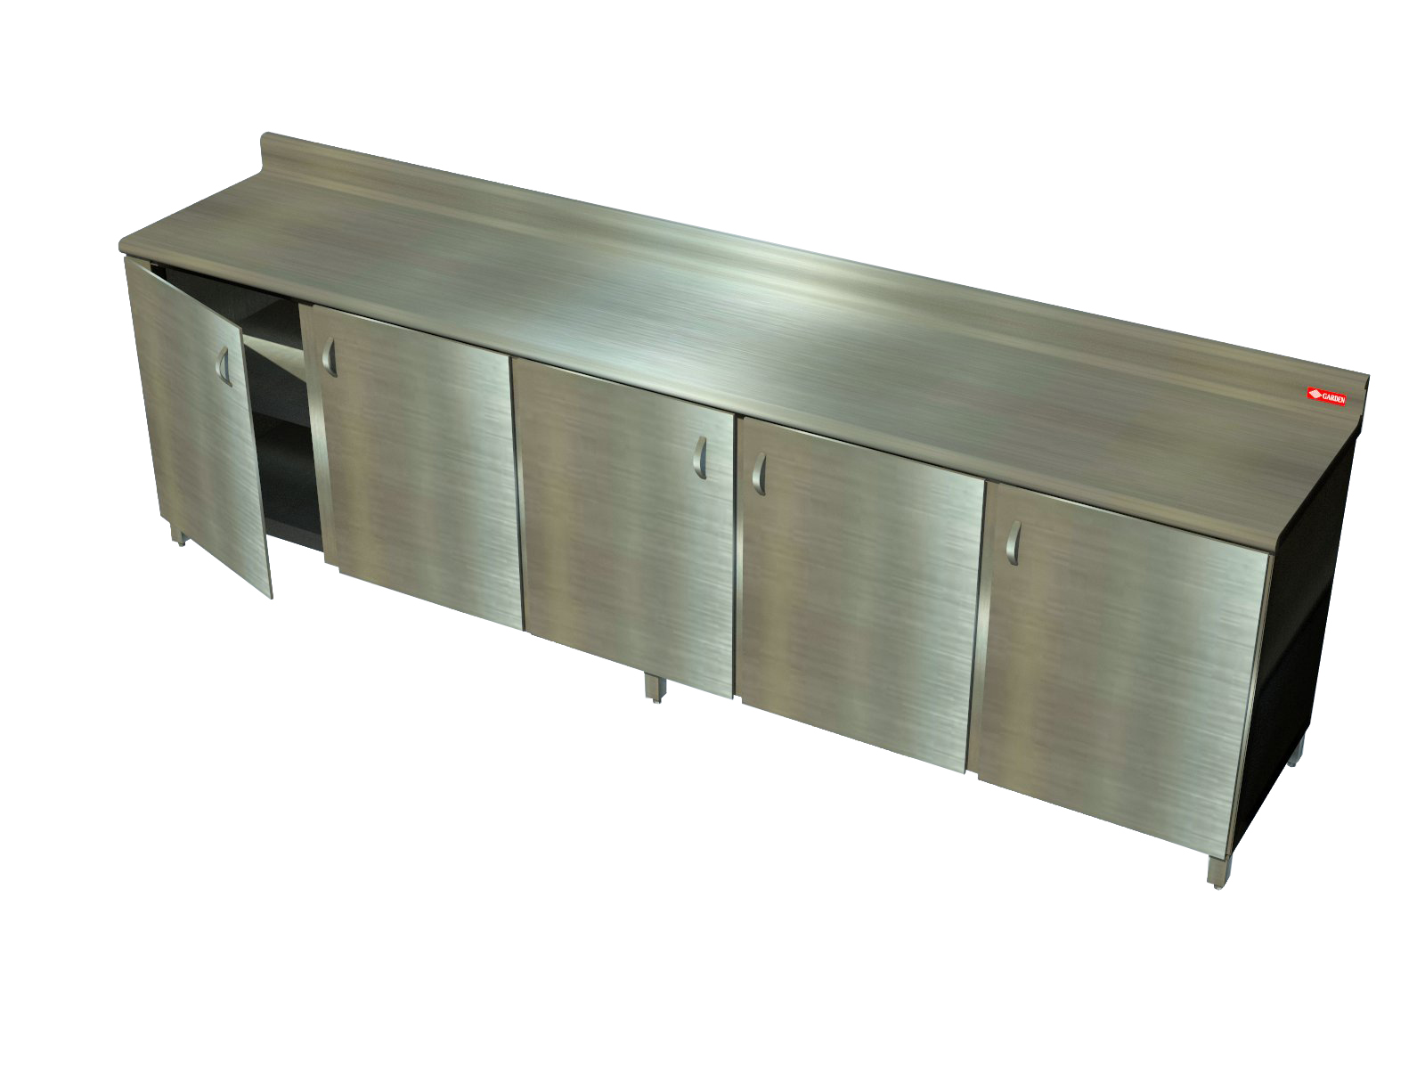 MESÓN EN LÁMINA INOXIDABLE CALIBRE 18, * 40 ml de mesón en acero inxidable con almacenamiento inferior (1 entrepaño en inox) ANCHO = 0,70 CON PUERTAS * 4 ml ancho de meson en acero inoxidable con almacenamiento inferior (1 entrepaño en inox) ANCHO= 1m SIN PUERTAS El tamaño de cada modulo se definirá luego de adjudicación de acuerdo a la modulación propuesta para el espacio. | Unidad | 44
 |  | VALOR TOTAL ITEM 9 |  |  |  |  |  |  |  |  | $ -

 |  | FIRMA REPRESENTANTE LEGAL
 |  | RUT

